Perhitungan LRP
PERHITUNGAN LEMBAR RENCANA PROSES |  |  |  |  |  |  |  |  |  |  |  |  |  |  |  |  |  | DRILLING |  | TURNING
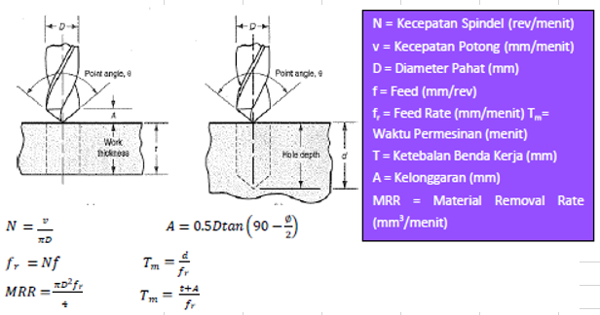
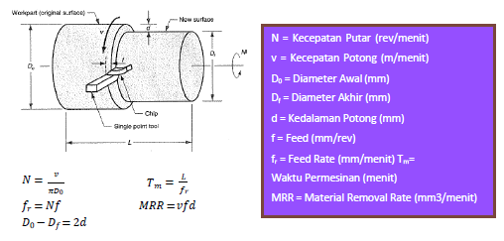

MILLING
No. Proses | Nama Proses | D (mm) | d (mm) | L (mm) | v (mm/min) | N (rev/min) | fr (mm/min) | w (mm) | A (mm) | Tm (min) | Tm (sekon) | MRR (mm3/min) | Volume Awal (mm3) | Scrap | %Scrap | Volume Akhir (mm3)
1 | Shell-End Milling Roughing (L=5, d=5) w=5 (Top Side) 2x |  | 5 | 5
3

TURNING
No. Proses | Nama Proses | Do (mm) | Df (mm) | d (mm) | d maks (mm) | L (mm) | f (mm/rev) | v (mm/min) | N (rev/min) | fr (mm/min) | Tm (min) | Tm (sekon) | MRR (mm3/min) | Volume Awal (mm3) | Scrap | % Scrap | Volume Akhir (mm3)

DRILLING (TERMASUK TAPPING DAN BORING)
No. Proses | Nama Proses | D (mm) | d (mm) | f (mm/rev) | v(mm/min) | N (rev/min) | fr (mm/min) | Tm (min) | Tm (sekon) | MRR (mm3/min) | Volume Awal (mm3) | Scrap | % Scrap | Volume Akhir (mm3)

PRESSING (BLANKING, PUNCHING, EMBOSS, DEBOSS)
No. Proses | Nama Proses | TS(MPa) | t (mm) | L (mm) | Volume Awal (mm3) | SPM | Tm (min) | Tm (s) | Scrap | %Scrap | Volume Akhir (mm3)
2 | Blanking (L=278.71mm, t=40mm, TS=401.8MPa) |  |  |  |  |  |  |  |  |  |  |  |  |  |  |  |  | MILLING |  | BENDING
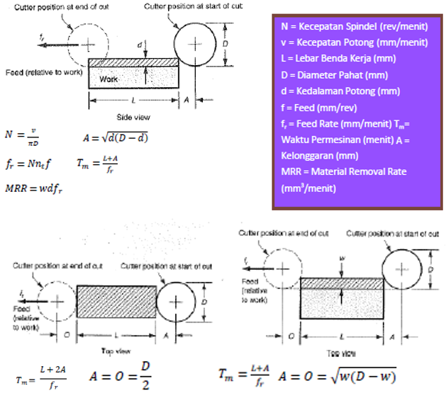
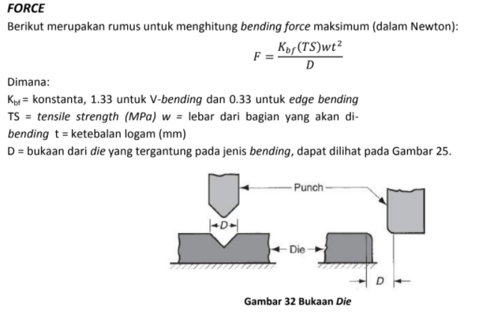
 |  |  |  |  |  |  |  |  |  |  |  |  |  |  | 9

PRESSING (BENDING)
No. Proses | Nama Proses | Kbf | w (mm) | TS (Mpa) | t (mm) | D (mm) | F (N) | SPM | Tm (min) | Tm (s) | Scrap (mm3)

CUTTING (TERMASUK CHAMFERING LINEAR)
No. Proses | Nama Proses | A (mm) | t (mm) | θ | Volume Awal | Scrap | % Scrap | Volume Akhir (mm3)
5 | Chamfering (A=2mm, t=2mm, θ = 45˚) (All Side) 8x

LANGKAH MEMBACA REFERENSI KALPAKJIAN - MILLING

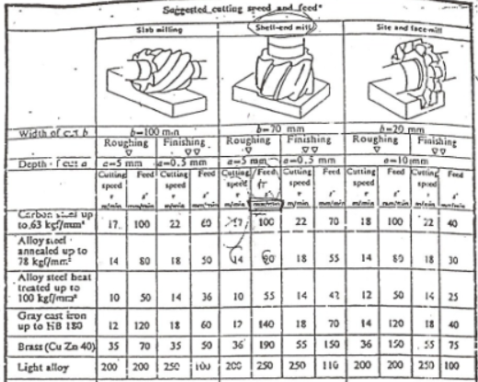
1. Operasi yang ingin digunakan?

2. Untuk operasi tersebut, perhatikan diameter tools (maximum width of cut) yang digunakan -> untuk pengulangan proses

3. Proses roughing atau finishing? Ingat semua milling harus ada proses finishing (kecuali dinyatakan sebaliknya).

4. Untuk operasi tersebut, perhatikan maksimum depth of cut -> untuk pengulangan proses

5. Material apa yang digunakan? Untuk stainless steel, gunakan 'Carbon steel up to 63 kgf/mm2'

6. Lihat cutting speed dan feed rate yang direkomendasikan.

 |  |  |  |  |  |  |  |  |  |  |  |  |  |  |  |  |  |  | PUNCHING/BLANKING


LANGKAH MEMBACA REFERENSI KALPAKJIAN - DRILLING

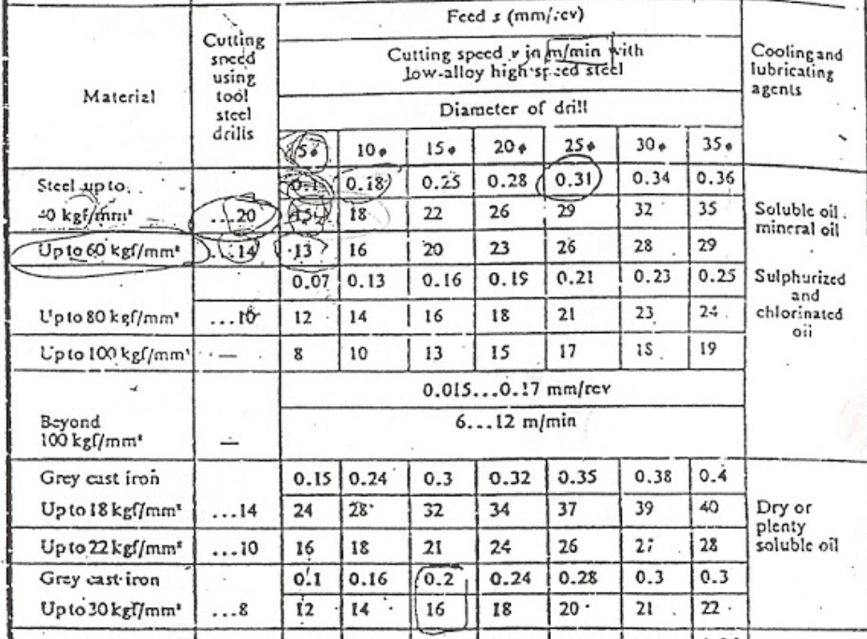
1. Berapa diameter drilling yang diinginkan?

2. Material apa yang digunakan?

3. Lihat cutting speed dan feed yang direkomendasikan (feed, bukan feed rate)
(cutting speed > feed)

4. Gunakan interpolasi apabila diperlukan (misal: ketika diameter drill 8 mm)

5. Lihat cooling/lubricant agents yang direkomendasikan bila diperlukan

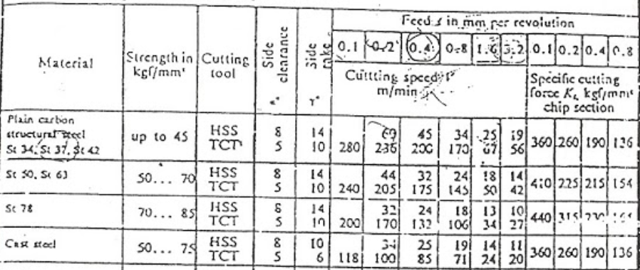
LANGKAH MEMBACA REFERENSI KALPAKJIAN - TURNING
1. Berapa feed yang ingin digunakan? (Pertimbangkan trade off-nya)

2. Material apa yang digunakan?

3. Cutting tool apa yang digunakan? (Pertimbangkan trade off HSS dan TCT)

4. Lihat cutting speed yang direkomendasikan

LRP Bottom Base 1
LEMBAR RENCANA PROSES |  |  |  |  |  |  |  |  | GAMBAR PART
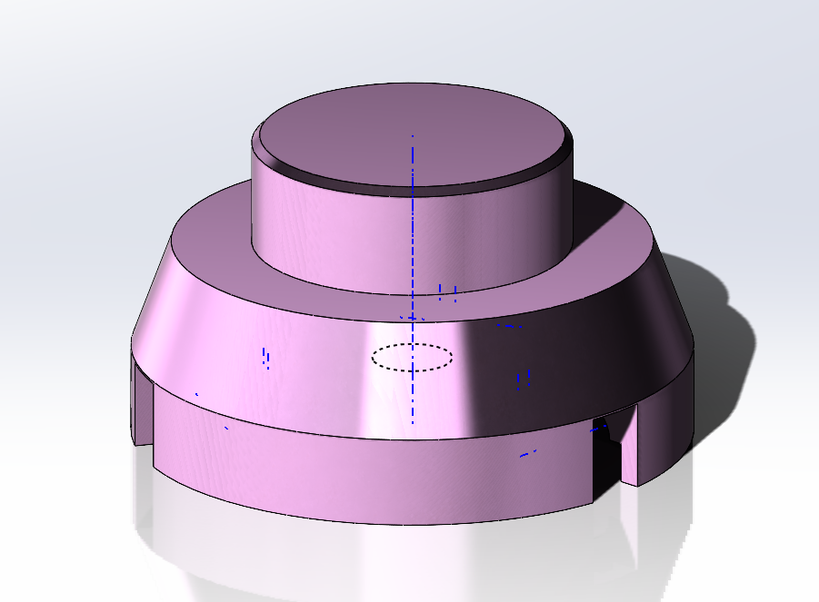
No . | 1 |  |  | Halaman ke- | 1
No . Part | 1 |  |  | File Gambar | Tripod-R-01-Bottom Base 1
Nama Part | Bottom Base 1 |  |  | Material | Al Alloy
 |  |  |  | Ukuran | Panjang |  |  | mm
Dibuat oleh | Asisten PPST IV |  |  |  | Lebar/Diameter | 70 |  | mm
Tanggal | 3 Maret 2026 |  |  |  | Tinggi | 39 |  | mm

No. Proses | Urutan Operasi | Stasiun Kerja | Setup |  | Tools | Waktu Setup (detik) | Waktu Proses (detik) | Waktu Total (detik)
 |  |  | n | alat bantu
1 | Pengukuran | Kerja Bangku | - |  | Jangka Sorong | 0.00 | 0.00 | 0.00
2 | Face Turning (L=70 mm, Do=70 mm, Df=70 mm) (right side) | Mesin Bubut | 1 | Three Jaw Chuck | HSS Turning Tool | 203.40 | 25.64 | 229.04
3 | Face Turning (L=39 mm, Do=70 mm, Df=66 mm) (right side) | Mesin Bubut | 4 | Three Jaw Chuck | HSS Turning Tool | 203.40 | 14.29 | 217.69
4 | Face Turning (L=39 mm, Do=66 mm, Df=62 mm) (right side) | Mesin Bubut | 5 | Three Jaw Chuck | HSS Turning Tool | 203.40 | 13.47 | 216.87
5 | Face Turning (L=39 mm, Do=62 mm, Df=60 mm) (right side) | Mesin Bubut | 8 | Three Jaw Chuck | HSS Turning Tool | 203.40 | 12.65 | 216.05
9 | Chamfer Turning (L=10 mm, Do=60 mm, Df=40 mm, θ=40°) (right side) | Mesin Bubut | 9 | Three Jaw Chuck | HSS Turning Tool | 203.40 | 3.14 | 206.54
10 | Drilling (D=10 mm, d=15 mm) (center) | Mesin Bubut | 12 | Three Jaw Chuck | HSS Drill 10 mm | 192.00 | 23.55 | 215.55
13 | Boring (L=26 mm, Do=10 mm, Df=38 mm) (left side) | Mesin Bubut | 15 | Three Jaw Chuck | HSS Boring Tool | 192.00 | 0.09 | 192.09
19 | Drilling (D=8,5 mm, d=15 mm) (center) | Mesin Drilling | 18 | Ragum | HSS Drill 8,5 mm | 192.00 | 20.02 | 212.02
22 | Tapping (M10, d=15 mm) (center) | Mesin Drilling | 21 | Ragum | Tap M10 | 192.00 | 23.55 | 215.55
23 | Shell-end Milling Roughing (L=26 mm, d=5 mm, w=17 mm) (left side) 3x | Mesin Milling | 22 | Ragum | HSS Endmill 17 mm | 553.20 | 1.97 | 555.17
28 | Shell-end Milling Finishing (L=26 mm, d=1 mm, w=13 mm) (left side) 3x | Mesin Milling | 27 | Ragum | HSS Endmill 17 mm | 553.20 | 1.90 | 555.10
29 | Shell-end Milling Roughing (L=17 mm, d=4 mm, w=8 mm) (left side) 3x | Mesin Milling | 28 | Ragum | HSS Endmill 8 mm | 553.20 | 1.20 | 554.40
38 | Shell-end Milling Finishing (L=17 mm, d=0,5 mm, w=8 mm) (left side) 3x | Mesin Milling | 37 | Ragum | HSS Endmill 8 mm | 553.20 | 1.20 | 554.40
39 | Deburring | Kerja Bangku |  |  | Hand Tool | 0.00 | 120.00 | 120.00
40 | Inspeksi | Kerja Bangku | - |  | Jangka Sorong | 0.00 | 0.00 | 0.00
 |  |  |  |  |  |  | Total | 4260.47

LRP Bush
LEMBAR RENCANA PROSES |  |  |  |  |  |  |  |  | GAMBAR PART
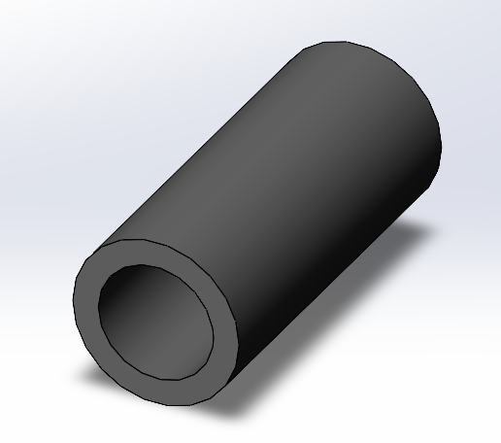
No . | 1 |  |  | Halaman ke- | 1
No . Part | 1 |  |  | File Gambar | Tripod-R-01-Bottom Base 1
Nama Part | Bush |  |  | Material | Al Alloy
 |  |  |  | Ukuran | Panjang |  |  | mm
Dibuat oleh | Asisten PPST IV |  |  |  | Lebar/Diameter | 6.5 |  | mm
Tanggal | 4 Maret 2026 |  |  |  | Tinggi | 15 |  | mm

No. Proses | Urutan Operasi | Stasiun Kerja | Setup |  | Tools | Waktu Setup (detik) | Waktu Proses (detik) | Waktu Total (detik)
 |  |  | n | alat bantu
1 | Pengukuran | Kerja Bangku | - | Jangka Sorong | Jangka Sorong | 0.00 | 0.00 | 0.00
2 | Center Drill (D=4,5 mm, d=3,689 mm) (center) | Mesin Drilling | 1 | Ragum | HSS Center Drill 5 mm | 180.00 | 0.33 | 180.33
3 | Drilling (D=4,5 mm, d=15 mm) (center) | Mesin Drilling | 1 | Ragum | HSS Drill 5 mm | 60.00 | 0.25 | 60.25
4 | Deburring | Kerja Bangku |  |  | Hand Tool | 0.00 | 120.00 | 120.00
5 | Inspeksi | Kerja Bangku |  |  | Jangka Sorong | 0.00 | 0.00 | 0.00
 |  |  |  |  |  |  | Total | 360.57

LRP Rib
LEMBAR RENCANA PROSES |  |  |  |  |  |  |  |  | GAMBAR PART
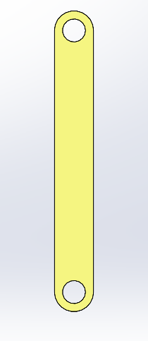
No . | 1 |  |  | Halaman ke- | 1
No . Part | 1 |  |  | File Gambar | Tripod-R-01-Bottom Base 1
Nama Part | Rib |  |  | Material | Al Alloy
 |  |  |  | Ukuran | Panjang | 92 |  | mm
Dibuat oleh | Asisten PPST IV |  |  |  | Lebar/Diameter | 12 |  | mm
Tanggal | 4 Maret 2026 |  |  |  | Tinggi | 3 |  | mm

No. Proses | Urutan Operasi | Stasiun Kerja | Setup |  | Tools | Waktu Setup (detik) | Waktu Proses (detik) | Waktu Total (detik)
 |  |  | n | alat bantu
1 | Pengukuran | Kerja Bangku | - | Jangka Sorong | Jangka Sorong | 0.00 | 0.00 | 0.00
2 | Spot Drill (D=10 mm, d=3 mm, ϑ= 90°) (top side) 2x | Mesin Drilling | 1 | Ragum | HSS Drill 10 mm | 180.00 | 0.70 | 180.70
4 | Drill (D=7 mm, d=5 mm) (top side) 2x | Mesin Drilling | 1 | Ragum | HSS Drill 5 mm | 180.00 | 0.65 | 180.65
6 | Spot Drill (D=10 mm, d=6 mm, ϑ= 90°) (top side) 2x | Mesin Drilling | 1 | Ragum | HSS Drill 10 mm | 180.00 | 0.70 | 180.70
8 | Drill (D=7 mm, d=7 mm) (top side) 2x | Mesin Drilling | 1 | Ragum | HSS Drill 5 mm | 180.00 | 0.65 | 180.65
10 | Shell End Milling Roughing (L=90 mm, d=3 mm, w=5 mm) 2x | Mesin Milling | 1 | Ragum | HSS Milling Tool 5 mm | 180.00 | 113.04 | 293.04
12 | Shell End Milling Finishing (L=90 mm, d=0.5 mm, w=5 mm) 2x | Mesin Milling | 1 | Ragum | HSS Milling Tool 5 mm | 180.00 | 113.04 | 293.04
13 | Deburring | Kerja Bangku |  |  | Hand Tool | 0.00 | 120.00 | 120.00
14 | Inspeksi | Kerja Bangku |  |  | Jangka Sorong | 0.00 | 0.00 | 0.00
 |  |  |  |  |  |  | Total | 1428.79

LRP Pivot Holder
LEMBAR RENCANA PROSES |  |  |  |  |  |  |  |  | GAMBAR PART
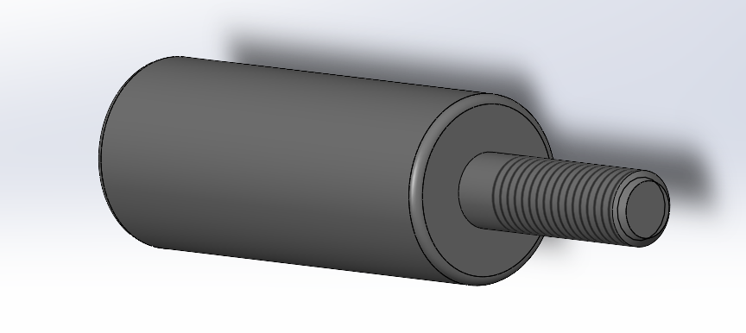
No . | 1 |  |  | Halaman ke- | 1
No . Part | 1 |  |  | File Gambar | Tripod-R-01-Bottom Base 1
Nama Part | Pivot Holder |  |  | Material | Al Alloy
 |  |  |  | Ukuran | Panjang |  |  | mm
Dibuat oleh | Asisten PPST IV |  |  |  | Lebar/Diameter | 20 |  | mm
Tanggal | 4 Maret 2026 |  |  |  | Tinggi | 75 |  | mm

No. Proses | Urutan Operasi | Stasiun Kerja | Setup |  | Tools | Waktu Setup (detik) | Waktu Proses (detik) | Waktu Total (detik)
 |  |  | n | alat bantu
1 | Pengukuran | Kerja Bangku | - | Jangka Sorong | Jangka Sorong | 0.00 | 0.00 | 0.00
2 | End Mill Pocket Roughing (L=75 mm, d=2,7 mm, w=6 mm) (top side) 10x | Mesin Milling | 1 | Ragum | HSS Milling Tool 6 mm | 180.00 | 3.32 | 183.32
12 | End Mill Pocket Finishing (L=75 mm, d=0,5 mm, w=6 mm) (top side) | Mesin Milling | 1 | Ragum | HSS Milling Tool 6 mm | 60.00 | 0.33 | 60.33
13 | End Mill Circular Pocket Roughing (L=22.6 mm, d=1 mm, w=6 mm) (top side) | Mesin Milling | 1 | Ragum | HSS Milling Tool 6 mm | 60.00 | 0.10 | 60.10
14 | End Mill Circular Pocket Finishing (L=22.6 mm, d=0,5 mm, w=6 mm) (top side) | Mesin Milling | 1 | Ragum | HSS Milling Tool 6 mm | 60.00 | 0.10 | 60.10
15 | End Mill Contour Roughing (L=44 mm, d=2.75 mm, w=6 mm) (top side) 9x | Mesin Milling | 1 | Ragum | HSS Milling Tool 6 mm | 60.00 | 1.75 | 61.75
24 | End Mill Contour Finishing (L=44 mm, d=2.75 mm, w=6 mm) (top side) | Mesin Milling | 1 | Ragum | HSS Milling Tool 6 mm | 60.00 | 0.19 | 60.19
25 | Deburring | Kerja Bangku |  |  | Hand Tool | 0.00 | 120.00 | 120.00
26 | Inspeksi | Kerja Bangku |  |  | Jangka Sorong | 0.00 | 0.00 | 0.00
 |  |  |  |  |  |  | Total | 605.80

LRP Guide Male
LEMBAR RENCANA PROSES |  |  |  |  |  |  |  |  | GAMBAR PART
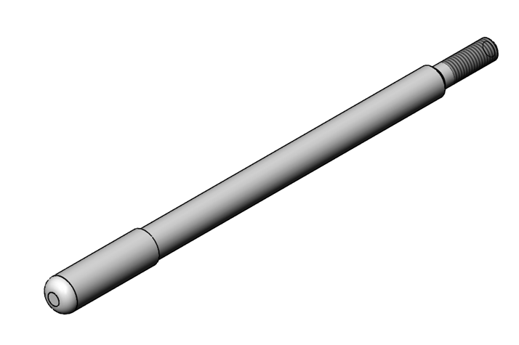
No . | 2 |  |  | Halaman ke- | 1
No . Part | 2 |  |  | File Gambar | Tripod-R-02-Bottom Base 2
Nama Part | Guide male |  |  | Material | Al Alloy
 |  |  |  | Ukuran | Panjang |  |  | mm
Dibuat oleh | Asisten PPST IV |  |  |  | Lebar/Diameter | 20 |  | mm
Tanggal | 3 Maret 2026 |  |  |  | Tinggi | 75 |  | mm

No. Proses | Urutan Operasi | Stasiun Kerja | Setup |  | Tools | Waktu Setup (detik) | Waktu Proses (detik) | Waktu Total (detik)
 |  |  | n | alat bantu
1 | Pengukuran | Kerja Bangku | - |  | Jangka Sorong | 0.00 | 0.00 | 0.00
2 | Face Turning (L=160 mm, Do=16 mm, Df=14 mm) | Mesin Turning | 1 | Three Jaw Chuck | HSS Turning Tool | 180.00 | 24.00 | 204.00
3 | Face Turning (L=30 mm, Do=14 mm, Df=10 mm) | Mesin Turning | 1 | Three Jaw Chuck | HSS Turning Tool | 120.00 | 4.50 | 124.50
4 | Chamfering (d=2 mm, ϑ= 45°) | Mesin Turning | 1 | Three Jaw Chuck | HSS Turning Tool | 120.00 | 3.75 | 123.75
5 | Thread Turning (L=25 mm, M10 x 1.5) | Mesin Turning | 1 | Three Jaw Chuck | HSS Turning Tool | 120.00 | 60.00 | 180.00
6 | Chamfering (d=1 mm, ϑ= 45°) | Mesin Turning | 1 | Three Jaw Chuck | HSS Turning Tool | 120.00 | 60.00 | 180.00
7 | Filetting (R=5 mm) | Kerja Bangku | 1 | Ragum | HSS Turning Tool | 120.00 | 60.00 | 180.00
8 | Deburring | Kerja Bangku |  |  | Hand Tool | 0.00 | 0.00 | 0.00
9 | Inspeksi | Kerja Bangku |  |  | Jangka Sorong | 0.00 | 120.00 | 120.00
 |  |  |  |  |  |  | Total | 1112.25

LRP Guide Female
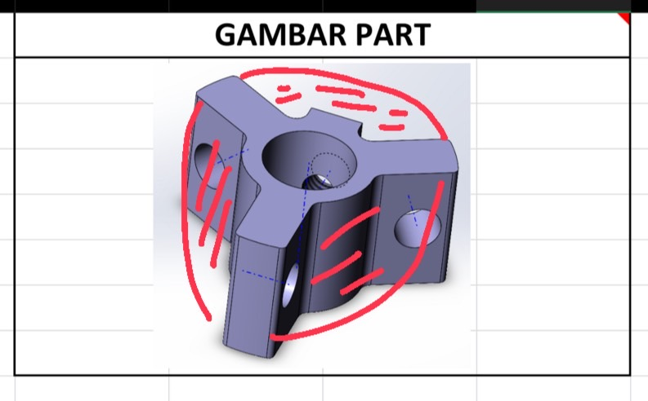
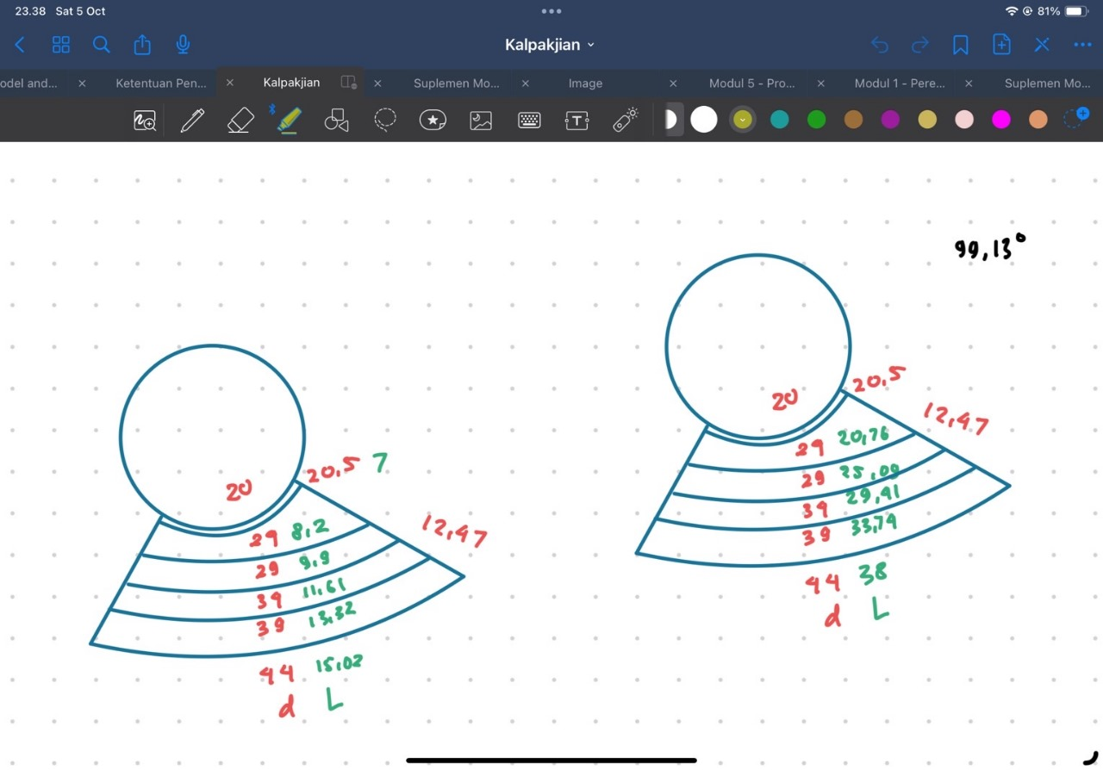
LEMBAR RENCANA PROSES |  |  |  |  |  |  |  |  | GAMBAR PART
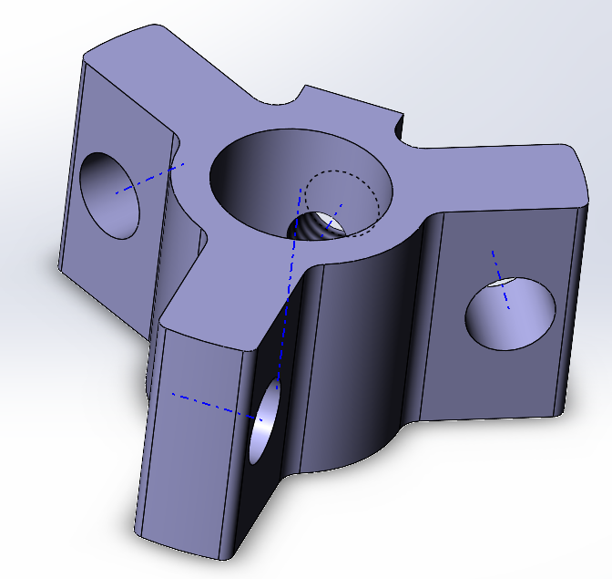
No . | 4 |  |  | Halaman ke- | 1
No . Part | 4 |  |  | File Gambar | Tripod-R-04-Guide-Female
Nama Part | Guide Female |  |  | Material | Al Alloy
 |  |  |  | Ukuran | Panjang | - |  | mm
Dibuat oleh | Asisten PPST IV |  |  |  | Lebar/Diameter | 46 |  | mm
Tanggal | 3 Maret 2026 |  |  |  | Tinggi | 20 |  | mm

No. Proses | Urutan Operasi | Stasiun Kerja | Setup |  | Tools | Waktu Setup (detik) | Waktu Proses (detik) | Waktu Total (detik)
 |  |  | n | alat bantu
1 | Pengukuran | Kerja Bangku |  |  | Gerinda | 240.00 | 0.00 | 240.00
2 | Face Turning (L=20 mm, Do=46 mm, Df=45 mm) (All side) | Mesin Turning | 1 | Three Jaw Chuck | HSS Turning Tools | 180.00 | 4.33 | 184.33
3 | Face Turning (L=20 mm, Do=45 mm, Df=44 mm) (All side) | Mesin Turning | 2 | Chuck | HSS Turning Tools | 30.00 | 4.24 | 34.24
4 | Shell-End Milling Roughing (L=38 mm, d=5 mm, w=20 mm)(Right Side) | Mesin Milling | 3 | Ragum | HSS Turning Tools | 180.00 | 11.52 | 191.52
5 | Shell-End Milling Roughing (L=33,74 mm, d=5 mm, w=20 mm)(Right Side) | Mesin Milling | 4 | Ragum | HSS Milling Tool 20 mm | 30.00 | 10.50 | 40.50
6 | Shell-End Milling Roughing (L=29,41 mm, d=5 mm, w=20 mm)(Right Side) | Mesin Milling | 5 | Ragum | HSS Milling Tool 20 mm | 30.00 | 9.46 | 39.46
7 | Shell-End Milling Roughing (L=25,09 mm, d=5 mm, w=20 mm)(Right Side) | Mesin Milling | 6 | Ragum | HSS Milling Tool 20 mm | 30.00 | 8.42 | 38.42
8 | Shell-End Milling Roughing (L=20,76 mm, d=3,5 mm, w=20 mm)(Right Side) | Mesin Milling | 7 | Ragum | HSS Milling Tool 20 mm | 30.00 | 7.38 | 37.38
9 | Shell-End Milling Finishing (L=17,73 mm, d=0,5 mm, w=20 mm)(Right Side) | Mesin Milling | 8 | Ragum | HSS Milling Tool 20 mm | 30.00 | 15.13 | 45.13
10 | Shell-End Milling Roughing (L=38 mm, d=5 mm, w=20 mm)(Left Side) | Mesin Milling | 9 | Ragum | HSS Milling Tool 20 mm | 30.00 | 11.52 | 41.52
11 | Shell-End Milling Roughing (L=33,74 mm, d=5 mm, w=20 mm)(Left Side) | Mesin Milling | 10 | Ragum | HSS Milling Tool 20 mm | 30.00 | 10.50 | 40.50
12 | Shell-End Milling Roughing (L=29,41 mm, d=5 mm, w=20 mm)(Left Side) | Mesin Milling | 11 | Ragum | HSS Milling Tool 20 mm | 30.00 | 9.46 | 39.46
13 | Shell-End Milling Roughing (L=25,09 mm, d=5 mm, w=20 mm)(Left Side) | Mesin Milling | 12 | Ragum | HSS Milling Tool 20 mm | 30.00 | 8.42 | 38.42
14 | Shell-End Milling Roughing (L=20,76 mm, d=3,5 mm, w=20 mm)(Left Side) | Mesin Milling | 13 | Ragum | HSS Milling Tool 20 mm | 30.00 | 7.38 | 37.38
15 | Shell-End Milling Finishing (L=17,73 mm, d=0,5 mm, w=20 mm)(Left Side) | Mesin Milling | 14 | Ragum | HSS Milling Tool 20 mm | 30.00 | 15.13 | 45.13
16 | Shell-End Milling Roughing (L=8 mm, d=5 mm, w=20 mm)(Front Side) | Mesin Milling | 15 | Ragum | HSS Milling Tool 20 mm | 30.00 | 4.32 | 34.32
17 | Shell-End Milling Roughing (L=8 mm, d=4,5 mm, w=20 mm)(Front Side) | Mesin Milling | 16 | Ragum | HSS Milling Tool 20 mm | 30.00 | 4.32 | 34.32
18 | Shell-End Milling Finishing (L=8 mm, d=0,5 mm, w=20 mm)(Front Side) | Mesin Milling | 17 | Ragum | HSS Milling Tool 20 mm | 30.00 | 9.82 | 39.82
19 | Shell-End Milling Roughing (L=15,02 mm, d=5 mm, w=20 mm)(Front Side) | Mesin Milling | 18 | Ragum | HSS Milling Tool 20 mm | 30.00 | 6.00 | 36.00
20 | Shell-End Milling Roughing (L=13,32 mm, d=5 mm, w=20 mm)(Front Side) | Mesin Milling | 19 | Ragum | HSS Milling Tool 20 mm | 30.00 | 5.60 | 35.60
21 | Shell-End Milling Roughing (L=11,61 mm, d=5 mm, w=20 mm)(Front Side) | Mesin Milling | 20 | Ragum | HSS Milling Tool 20 mm | 30.00 | 5.19 | 35.19
22 | Shell-End Milling Roughing (L=9,9 mm, d=5 mm, w=20 mm)(Front Side) | Mesin Milling | 21 | Ragum | HSS Milling Tool 20 mm | 30.00 | 4.78 | 34.78
23 | Shell-End Milling Roughing (L=8,2 mm, d=3,5 mm, w=20 mm)(Front Side) | Mesin Milling | 22 | Ragum | HSS Milling Tool 20 mm | 30.00 | 4.37 | 34.37
24 | Shell-End Milling Finishing (L=7 mm, d=0,5 mm, w=20 mm)(Front Side) | Mesin Milling | 23 | Ragum | HSS Milling Tool 20 mm | 30.00 | 9.27 | 39.27
25 | Shell-End Milling Roughing (L=15,02 mm, d=5 mm, w=20 mm)(Front Side) | Mesin Milling | 24 | Ragum | HSS Milling Tool 20 mm | 30.00 | 6.00 | 36.00
26 | Shell-End Milling Roughing (L=13,32 mm, d=5 mm, w=20 mm)(Front Side) | Mesin Milling | 25 | Ragum | HSS Milling Tool 20 mm | 30.00 | 5.60 | 35.60
27 | Shell-End Milling Roughing (L=11,61 mm, d=5 mm, w=20 mm)(Front Side) | Mesin Milling | 26 | Ragum | HSS Milling Tool 20 mm | 30.00 | 5.19 | 35.19
28 | Shell-End Milling Roughing (L=9,9 mm, d=5 mm, w=20 mm)(Front Side) | Mesin Milling | 27 | Ragum | HSS Milling Tool 20 mm | 30.00 | 4.78 | 34.78
29 | Shell-End Milling Roughing (L=8,2 mm, d=3,5 mm, w=20 mm)(Front Side) | Mesin Milling | 28 | Ragum | HSS Milling Tool 20 mm | 30.00 | 4.37 | 34.37
30 | Shell-End Milling Finishing (L=7 mm, d=0,5 mm, w=20 mm)(Front Side) | Mesin Milling | 29 | Ragum | HSS Milling Tool 20 mm | 30.00 | 9.27 | 39.27
31 | Filleting (L=20 mm, t= 1 mm, ϑ= 45°) x6 (All side) | Kerja Bangku | 30 | Ragum | Gerinda | 240.00 | 0.00 | 240.00
37 | Filleting (L=20 mm, t= 1 mm, ϑ= 45°) x8 (All side) | Kerja Bangku | 36 | Ragum | Gerinda | 240.00 | 0.00 | 240.00
45 | Drilling (D=14 mm, d=20 mm) | Mesin Drilling | 44 | Ragum | HSS Drilling Tool 14 mm | 180.00 | 2.83 | 182.83
46 | Drilling (D=7 mm, d=8 mm) x3 | Mesin Drilling | 45 | Ragum | HSS Drilling Tool 7 mm | 30.00 | 0.63 | 30.63
49 | Tapping Drilling (D=6 mm, d=5,46 mm) | Mesin Drilling | 48 | Ragum | HSS Drilling Tool 6 mm | 90.00 | 0.43 | 90.43
50 | Inspeksi | Kerja Bangku |  |  | Gerinda | 0.00 | 0.00 | 0.00
 |  |  |  |  |  |  | Total | 2416.13

LRP Pan
LEMBAR RENCANA PROSES |  |  |  |  |  |  |  |  | GAMBAR PART
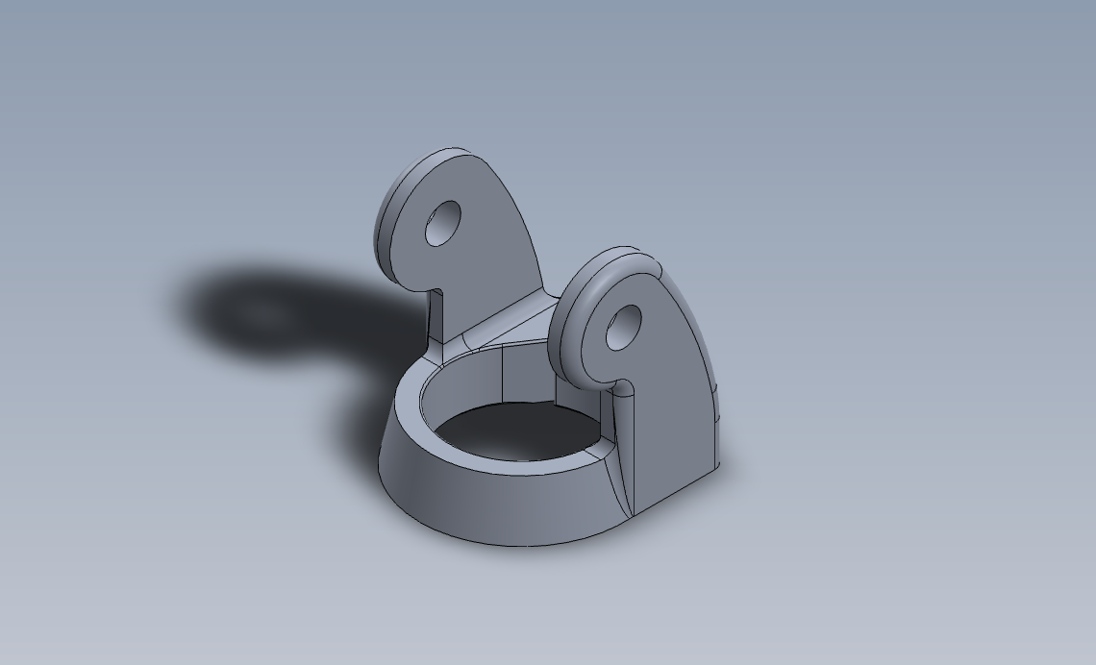
No . | 8 |  |  | Halaman ke- | 1
No . Part | 8 |  |  | File Gambar | Tripod-R-08-Pan
Nama Part | Pan |  |  | Material | Al Alloy
 |  |  |  | Ukuran | Panjang | 76.37 |  | mm
Dibuat oleh | Asisten PPST IV |  |  |  | Lebar/Diameter | 57.5 |  | mm
Tanggal | 3 Maret 2026 |  |  |  | Tinggi | 62.5 |  | mm

No. Proses | Urutan Operasi | Stasiun Kerja | Setup |  | Tools | Waktu Setup (detik) | Waktu Proses (detik) | Waktu Total (detik)
 |  |  | n | alat bantu
1 | Pengukuran | Kerja Bangku | 1 |  | Jangka Sorong | 0.00 | 0.00 | 0.00
2 | Chamfer Turning (L =93,6mm, Do = 57,5mm, Df = 51, θ = 40 degree) (bottom side) | Mesin Bubut | 2 | Three Jaw-Chuck | HSS Turning Tool | 180.00 | 8.91 | 188.91
3 | Shell-End Milling Roughing (L=76,37mm, d=5mm, w=44,5mm) (top side) x 9 | Mesin Milling | 3 | Ragum | HSS Milling Tool D=20 mm | 180.00 | 185.64 | 365.64
12 | Shell-End Milling Roughing (L=76,37mm, d=2,5mm, w=44,5mm) (top side) | Mesin Milling | 12 | Ragum | HSS Milling Tool D=20 mm | 60.00 | 20.63 | 80.63
13 | Shell-End Milling Finishing (L=76,37mm, d=1mm, w=44,5mm) (top side) | Mesin Milling | 13 | Ragum | HSS Milling Tool D=20 mm | 60.00 | 46.88 | 106.88
14 | Shell-End Milling Roughing (L=125,71mm, d=5mm, w=20mm) (top side) x 2 | Mesin Milling | 14 | Ragum | HSS Milling Tool D=20 mm | 60.00 | 65.14 | 125.14
16 | Shell-End Milling Roughing (L=125,71mm, d=4mm, w=20mm) (top side) | Mesin Milling | 16 | Ragum | HSS Milling Tool D=20 mm | 60.00 | 32.57 | 92.57
17 | Shell-End Milling Roughing (L=20mm, d=5mm, w=16,7mm) (top side) x 2 | Mesin Milling | 17 | Ragum | HSS Milling Tool D=20 mm | 60.00 | 26.57 | 86.57
18 | Shell-End Milling Roughing (L=20mm, d=4mm, w=16,7mm) (top side) | Mesin Milling | 18 | Ragum | HSS Milling Tool D=20 mm | 60.00 | 6.85 | 66.85
19 | Shell-End Milling Roughing (L=33,11mm, d=5mm, w=18,36mm) (top side) x 2 | Mesin Milling | 19 | Ragum | HSS Milling Tool D=20 mm | 60.00 | 19.99 | 79.99
21 | Shell-End Milling Roughing (L=33,11mm, d=4mm, w=18,36mm) (top side) | Mesin Milling | 21 | Ragum | HSS Milling Tool D=20 mm | 60.00 | 22.72 | 82.72
22 | Shell-End Milling Roughing (L=25,16mm, d=5mm, w=2m) (top side) x 2 | Mesin Milling | 22 | Ragum | HSS Milling Tool D=20 mm | 60.00 | 16.88 | 76.88
24 | Shell-End Milling Roughing (L=25,16mm, d=4mm, w=2mm) (top side) | Mesin Milling | 24 | Ragum | HSS Milling Tool D=20 mm | 60.00 | 18.38 | 78.38
25 | Drilling (D=9mm, d=2mm) (right side) x 16 | Mesin Drilling | 25 | Ragum | HSS Center Drill 9 mm | 180.00 | 13.56 | 193.56
41 | Drilling (D=9mm, d=1,45mm) (right side) | Mesin Drilling | 41 | Ragum | HSS Center Drill 9 mm | 60.00 | 0.61 | 60.61
42 | Shell-End Milling Roughing (L=18,51mm, d=5mm, w=6,5mm) (top side) x 9 | Mesin Milling | 42 | Ragum | HSS Milling Tool D=20 mm | 180.00 | 61.58 | 241.58
51 | Shell-End Milling Roughing (L=18,51mm, d=2,5mm, w=6,5mm) (top side) | Mesin Milling | 51 | Ragum | HSS Milling Tool D=20 mm | 60.00 | 6.60 | 66.60
52 | Shell-End Milling Finishing (L=18,51mm, d=1mm, w=6,5mm) (top side) | Mesin Milling | 52 | Ragum | HSS Milling Tool D=20 mm | 60.00 | 15.55 | 75.55
53 | Shell-End Milling Roughing (L=25,75mm, d=5mm, w=6,5mm) (top side) x 9 | Mesin Milling | 53 | Ragum | HSS Milling Tool D=20 mm | 60.00 | 74.07 | 134.07
62 | Shell-End Milling Roughing (L=25,75mm, d=2,5mm, w=6,5mm) (top side) | Mesin Milling | 62 | Ragum | HSS Milling Tool D=20 mm | 60.00 | 8.23 | 68.23
63 | Shell-End Milling Finishing (L=25,75mm, d=1mm, w=6,5mm) (top side) | Mesin Milling | 63 | Ragum | HSS Milling Tool D=20 mm | 60.00 | 18.70 | 78.70
64 | Shell-End Milling Roughing (L=18,51mm, d=5mm, w=6,5mm) (top side) x 9 | Mesin Milling | 64 | Ragum | HSS Milling Tool D=20 mm | 60.00 | 57.26 | 117.26
73 | Shell-End Milling Roughing (L=18,51mm, d=2,5mm, w=6,5mm) (top side) | Mesin Milling | 73 | Ragum | HSS Milling Tool D=20 mm | 60.00 | 14.46 | 74.46
74 | Shell-End Milling Finishing (L=18,51mm, d=1mm, w=6,5mm) (top side) | Mesin Milling | 74 | Ragum | HSS Milling Tool D=20 mm | 60.00 | 6.36 | 66.36
75 | Shell-End Milling Roughing (L=25,75mm, d=5mm, w=6,5mm) (top side) x 9 | Mesin Milling | 75 | Ragum | HSS Milling Tool D=20 mm | 60.00 | 72.90 | 132.90
84 | Shell-End Milling Roughing (L=25,75mm, d=2,5mm, w=6,5mm) (top side) | Mesin Milling | 84 | Ragum | HSS Milling Tool D=20 mm | 60.00 | 18.41 | 78.41
85 | Shell-End Milling Finishing (L=25,75mm, d=1mm, w=6,5mm) (top side) | Mesin Milling | 85 | Ragum | HSS Milling Tool D=20 mm | 60.00 | 8.58 | 68.58
86 | Shell-End Milling Roughing (L=109,17mm, d=5mm, w=6,5mm) (right side) | Mesin Milling | 86 | Ragum | HSS Milling Tool D=20 mm | 60.00 | 65.00 | 125.00
87 | Shell-End Milling Roughing (L=109,17mm, d=2,5mm, w=6,5mm) (right side) | Mesin Milling | 87 | Ragum | HSS Milling Tool D=20 mm | 60.00 | 28.60 | 88.60
88 | Shell-End Milling Roughing (L=109,17mm, d=5mm, w=6,5mm) (left side) | Mesin Milling | 88 | Ragum | HSS Milling Tool D=20 mm | 60.00 | 28.60 | 88.60
89 | Shell-End Milling Roughing (L=109,17mm, d=2,5mm, w=6,5mm) (left side) | Mesin Milling | 89 | Ragum | HSS Milling Tool D=20 mm | 60.00 | 65.00 | 125.00
90 | Drilling (D=9mm, d=2mm) (left side) x 3 | Mesin Drilling | 90 | Ragum | HSS Center Drill 9 mm | 180.00 | 2.54 | 182.54
93 | Drilling (D=9mm, d=0,45mm) (left side) | Mesin Drilling | 93 | Ragum | HSS Center Drill 9 mm | 60.00 | 0.19 | 60.19
94 | Drilling (D=9mm, d=2mm) (left side) x 3 | Mesin Drilling | 94 | Ragum | HSS Center Drill 9 mm | 60.00 | 2.54 | 62.54
97 | Drilling (D=9mm, d=0,45mm) (left side) | Mesin Drilling | 97 | Ragum | HSS Center Drill 9 mm | 60.00 | 0.19 | 60.19
98 | Inspeksi | Kerja Bangku | 98 |  | Jangka Sorong | 0.00 | 0.00 | 0.00
 |  |  |  |  |  |  | Total | 3680.73

LRP Pivot
LEMBAR RENCANA PROSES |  |  |  |  |  |  |  |  | GAMBAR PART
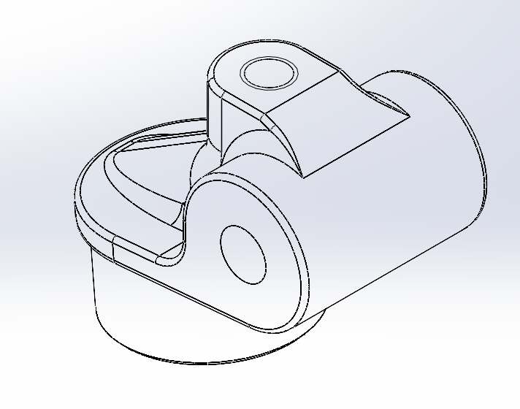
No . | 10 |  |  | Halaman ke- | 1
No . Part | 10 |  |  | File Gambar | Tripod-R-10-Pivot
Nama Part | Pivot |  |  | Material | Al Alloy
 |  |  |  | Ukuran | Panjang | 75 |  | mm
Dibuat oleh | Asisten PPST IV |  |  |  | Lebar/Diameter | 65 |  | mm
Tanggal | 3 Maret 2026 |  |  |  | Tinggi | 50 |  | mm

No. Proses | Urutan Operasi | Stasiun Kerja | Setup |  | Tools | Waktu Setup (detik) | Waktu Proses (detik) | Waktu Total (detik)
 |  |  | n | alat bantu
1 | Pengukuran | Kerja Bangku |  |  | Jangka Sorong | 0.00 | 0.00 | 0.00
2 | Shall-End Milling Roughing (L=75mm, d=5mm, w=7,12mm) (top side) x9 | Mesin Milling | 1 | Ragum | HSS Milling Tool D=20 mm | 180.00 | 182.68 | 362.68
11 | Shall-End Milling Roughing (L=75mm, d=4mm, w=7,12mm) (top side) | Mesin Milling | 10 | Ragum | HSS Milling Tool D=20 mm | 60.00 | 20.30 | 80.30
12 | Shall-End Milling Finishing (L=75mm, d=1mm, w=7,12mm) (top side) | Mesin Milling | 11 | Ragum | HSS Milling Tool D=20 mm | 60.00 | 46.13 | 106.13
13 | Shall-End Milling Roughing (L=25mm, d=5mm, w=20mm) (top side) x9 | Mesin Milling | 12 | Ragum | HSS Milling Tool D=20 mm | 90.00 | 75.60 | 165.60
22 | Shall-End Milling Roughing (L=25mm, d=4mm, w=20mm) (top side) | Mesin Milling | 21 | Ragum | HSS Milling Tool D=20 mm | 60.00 | 8.40 | 68.40
23 | Shall-End Milling Finishing (L=25mm, d=1mm, w=20mm) (top side) | Mesin Milling | 22 | Ragum | HSS Milling Tool D=20 mm | 60.00 | 16.01 | 76.01
24 | Shall-End Milling Roughing (L=25mm, d=5mm, w=4,8mm) (top side) x9 | Mesin Milling | 23 | Ragum | HSS Milling Tool D=20 mm | 90.00 | 72.45 | 162.45
33 | Shall-End Milling Roughing (L=25mm, d=4mm, w=4,8mm) (top side) | Mesin Milling | 32 | Ragum | HSS Milling Tool D=20 mm | 60.00 | 8.05 | 68.05
34 | Shall-End Milling Finishing (L=25mm, d=1mm, w=4,8mm) (top side) | Mesin Milling | 33 | Ragum | HSS Milling Tool D=20 mm | 60.00 | 27.57 | 87.57
35 | Shall-End Milling Roughing (L=42mm, d=3mm, w=20mm) (top side) x2 | Mesin Milling | 34 | Ragum | HSS Milling Tool D=20 mm | 90.00 | 24.96 | 114.96
37 | Shall-End Milling Finishing (L=42mm, d=1mm, w=4,8mm) (top side) | Mesin Milling | 36 | Ragum | HSS Milling Tool D=20 mm | 60.00 | 9.02 | 69.02
38 | Shall-End Milling Roughing (L=8mm, d=5mm, w=20mm) (top side) x9 | Mesin Milling | 37 | Ragum | HSS Milling Tool D=20 mm | 90.00 | 38.88 | 128.88
47 | Shall-End Milling Roughing (L=8mm, d=4mm, w=20mm) (top side) | Mesin Milling | 46 | Ragum | HSS Milling Tool D=20 mm | 60.00 | 4.32 | 64.32
48 | Shall-End Milling Finishing (L=8mm, d=1mm, w=20mm) (top side) | Mesin Milling | 47 | Ragum | HSS Milling Tool D=20 mm | 60.00 | 9.82 | 69.82
49 | Shall-End Milling Roughing (L=8mm, d=5mm, w=4,8mm) (top side) x9 | Mesin Milling | 48 | Ragum | HSS Milling Tool D=20 mm | 90.00 | 35.73 | 125.73
58 | Shall-End Milling Roughing (L=8mm, d=4mm, w=4,8mm) (top side) | Mesin Milling | 57 | Ragum | HSS Milling Tool D=20 mm | 60.00 | 3.97 | 63.97
59 | Shall-End Milling Finishing (L=8mm, d=1mm, w=4,8mm) (top side) | Mesin Milling | 58 | Ragum | HSS Milling Tool D=20 mm | 60.00 | 9.02 | 69.02
60 | Shall-End Milling Roughing (L=68,8mm, d=2mm, w=4mm) (top side) | Mesin Milling | 59 | Ragum | HSS Milling Tool D=20 mm | 90.00 | 18.43 | 108.43
61 | Shall-End Milling Finishing (L=68,8mm, d=0,75mm, w=4mm) (top side) | Mesin Milling | 60 | Ragum | HSS Milling Tool D=20 mm | 60.00 | 41.89 | 101.89
62 | Shall-End Milling Roughing (L=6,2mm, d=5mm, w=4mm) (top side) x9 | Mesin Milling | 61 | Ragum | HSS Milling Tool D=20 mm | 90.00 | 3.41 | 93.41
71 | Shall-End Milling Roughing (L=6,2mm, d=4mm, w=4mm) (top side) | Mesin Milling | 70 | Ragum | HSS Milling Tool D=20 mm | 60.00 | 30.67 | 90.67
72 | Shall-End Milling Finishing (L=6,2mm, d=1mm, w=4mm) (top side) | Mesin Milling | 71 | Ragum | HSS Milling Tool D=20 mm | 60.00 | 7.75 | 67.75
73 | Shall-End Milling Roughing (L=67mm, d=2mm, w=10mm) (top side) | Mesin Milling | 72 | Ragum | HSS Milling Tool D=20 mm | 90.00 | 18.48 | 108.48
74 | Shall-End Milling Finishing (L=67mm, d=0.75mm, w=10mm) (top side) | Mesin Milling | 73 | Ragum | HSS Milling Tool D=20 mm | 60.00 | 42.00 | 102.00
75 | Shall-End Milling Roughing (L=8mm, d=5mm, w=10mm) (top side) x9 | Mesin Milling | 74 | Ragum | HSS Milling Tool D=20 mm | 90.00 | 38.88 | 128.88
84 | Shall-End Milling Roughing (L=8mm, d=4mm, w=10mm) (top side) | Mesin Milling | 83 | Ragum | HSS Milling Tool D=20 mm | 60.00 | 4.32 | 64.32
85 | Shall-End Milling Finishing (L=8mm, d=10mm, w=10mm) (top side) | Mesin Milling | 84 | Ragum | HSS Milling Tool D=20 mm | 60.00 | 9.82 | 69.82
86 | Shall-End Milling Roughing (L=42mm, d=2mm, w=14mm) (top side) | Mesin Milling | 85 | Ragum | HSS Milling Tool D=20 mm | 90.00 | 12.28 | 102.28
87 | Shall-End Milling Finishing (L=42mm, d=0.75mm, w=14mm) (top side) | Mesin Milling | 86 | Ragum | HSS Milling Tool D=20 mm | 60.00 | 27.91 | 87.91
88 | Shall-End Milling Roughing (L=33mm, d=5mm, w=19mm) (top side) x9 | Mesin Milling | 87 | Ragum | HSS Milling Tool D=20 mm | 90.00 | 80.70 | 170.70
97 | Shall-End Milling Roughing (L=33mm, d=4mm, w=19mm) (top side) | Mesin Milling | 96 | Ragum | HSS Milling Tool D=20 mm | 60.00 | 8.97 | 68.97
98 | Shall-End Milling Finishing (L=33mm, d=1mm, w=19mm) (top side) | Mesin Milling | 97 | Ragum | HSS Milling Tool D=20 mm | 60.00 | 20.38 | 80.38
99 | Shall-End Milling Roughing (L=23mm, d=5mm, w=5mm) (top side) x9 | Mesin Milling | 98 | Ragum | HSS Milling Tool D=20 mm | 90.00 | 68.39 | 158.39
108 | Shall-End Milling Roughing (L=23mm, d=4mm, w=5mm) (top side) | Mesin Milling | 107 | Ragum | HSS Milling Tool D=20 mm | 60.00 | 7.60 | 67.60
109 | Shall-End Milling Finishing (L=23mm, d=1mm, w=5mm) (top side) | Mesin Milling | 108 | Ragum | HSS Milling Tool D=20 mm | 60.00 | 17.27 | 77.27
110 | Shall-End Milling Roughing (L=19mm, d=2mm, w=5mm) (top side) | Mesin Milling | 109 | Ragum | HSS Milling Tool D=20 mm | 90.00 | 6.64 | 96.64
111 | Shall-End Milling Finishing (L=19mm, d=0.75mm, w=5mm) (top side) | Mesin Milling | 110 | Ragum | HSS Milling Tool D=20 mm | 60.00 | 15.09 | 75.09
112 | Shall-End Milling Roughing (L=19mm, d=2mm, w=5mm) (bottom side) | Mesin Milling | 111 | Ragum | HSS Milling Tool D=20 mm | 90.00 | 6.64 | 96.64
113 | Shall-End Milling Finishing (L=19mm, d=0.75mm, w=5mm) (bottom side) | Mesin Milling | 112 | Ragum | HSS Milling Tool D=20 mm | 60.00 | 15.09 | 75.09
114 | Shall-End Milling Roughing (L=42mm, d=2mm, w=14mm) (bottom side) | Mesin Milling | 113 | Ragum | HSS Milling Tool D=20 mm | 90.00 | 12.28 | 102.28
115 | Shall-End Milling Finishing (L=42mm, d=0.75mm, w=14mm) (bottom side) | Mesin Milling | 114 | Ragum | HSS Milling Tool D=20 mm | 60.00 | 27.91 | 87.91
116 | Shall-End Milling Roughing (L=67mm, d=2mm, w=10mm) (bottom side) | Mesin Milling | 115 | Ragum | HSS Milling Tool D=20 mm | 90.00 | 18.48 | 108.48
117 | Shall-End Milling Finishing (L=67mm, d=0.75mm, w=10mm) (bottom side) | Mesin Milling | 116 | Ragum | HSS Milling Tool D=20 mm | 60.00 | 42.00 | 102.00
118 | Shall-End Milling Roughing (L=68,8mm, d=2mm, w=4mm) (bottom side) | Mesin Milling | 117 | Ragum | HSS Milling Tool D=20 mm | 90.00 | 18.43 | 108.43
119 | Shall-End Milling Finishing (L=68,8mm, d=0,75mm, w=4mm) (bottom side) | Mesin Milling | 118 | Ragum | HSS Milling Tool D=20 mm | 60.00 | 41.89 | 101.89
120 | Shall-End Milling Roughing (L=42mm, d=3mm, w=20mm) (bottom side) x2 | Mesin Milling | 119 | Ragum | HSS Milling Tool D=20 mm | 90.00 | 24.96 | 114.96
122 | Shall-End Milling Finishing (L=42mm, d=1mm, w=4,8mm) (bottom side) | Mesin Milling | 121 | Ragum | HSS Milling Tool D=20 mm | 60.00 | 27.57 | 87.57
123 | Shall-End Milling Roughing (L=34,54mm, d=5mm, w=2,5mm) (bottom side) x9 | Mesin Milling | 122 | Ragum | HSS Milling Tool D=20 mm | 90.00 | 88.89 | 178.89
132 | Shall-End Milling Roughing (L=34,54mm, d=4mm, w=2,5mm) (bottom side) | Mesin Milling | 131 | Ragum | HSS Milling Tool D=20 mm | 60.00 | 9.88 | 69.88
133 | Shall-End Milling Finishing (L=34,54mm, d=1mm, w=2,5mm) (bottom side) | Mesin Milling | 132 | Ragum | HSS Milling Tool D=20 mm | 60.00 | 22.45 | 82.45
134 | Drilling (D=8,5mm, d=65mm) (bottom side) | Mesin Drilling | 133 | Ragum | HSS Drilling Tool D=8,5 mm | 180.00 | 30.62 | 210.62
135 | Drilling (D=8,5mm, d=15mm) (front side) | Mesin Drilling | 134 | Ragum | HSS Drilling Tool D=8,5 mm | 90.00 | 7.06 | 97.07
136 | Shall-End Milling Roughing (L=31,4mm, d=5mm, w=1,5mm) (bottom side) x2 | Mesin Milling | 135 | Ragum | HSS Milling Tool D=20 mm | 180.00 | 17.60 | 197.60
138 | Shall-End Milling Roughing (L=31,4mm, d=4mm, w=1,5mm) (bottom side) | Mesin Milling | 137 | Ragum | HSS Milling Tool D=20 mm | 60.00 | 8.80 | 68.80
139 | Shall-End Milling Finishing (L=31,4mm, d=1mm, w=1,5mm) (bottom side) | Mesin Milling | 138 | Ragum | HSS Milling Tool D=20 mm | 60.00 | 20.00 | 80.00
140 | Inspeksi | Kerja Bangku |  |  | Jangka Sorong | 0.00 | 0.00 | 0.00
 |  |  |  |  |  |  | Total | 5774.32

LRP Tilt
LEMBAR RENCANA PROSES |  |  |  |  |  |  |  |  | GAMBAR PART
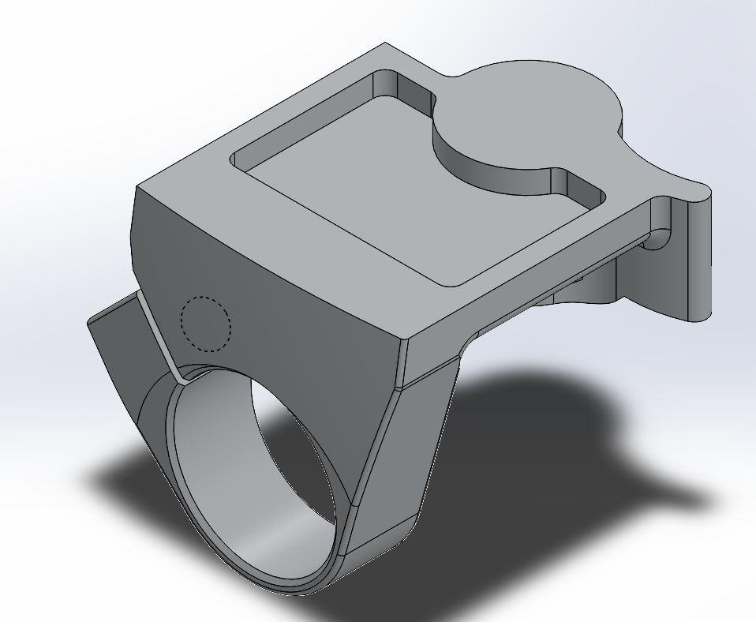
No . | 11 |  |  | Halaman ke- | 1
No . Part | 11 |  |  | File Gambar | Tripod-R-11-Tilt
Nama Part | Tilt |  |  | Material | ABS (Acrylonitrile Butadiene Styrene)
 |  |  |  | Ukuran | Volume | 88032.63 |  | mm^3
Dibuat oleh | Asisten PPST IV |  |  |  | Mass | 89.79 |  | g
Tanggal | 3 Maret 2026

No. Proses | Urutan Operasi | Stasiun Kerja | Setup |  | Tools | Waktu Setup (detik) | Waktu Proses (detik) | Waktu Total (detik)
 |  |  | n | alat bantu
1 | Pengukuran | Kerja Bangku |  |  | Jangka Sorong | 0.00 | 0.00 | 0.00
2 | Injection Molding | Mesin Injection Molding | 1 | Clamping Unit | Mold | 180.00 | 550.10 | 730.10
3 | Inspeksi | Kerja Bangku |  |  | Jangka Sorong | 0.00 | 0.00 | 0.00
 |  |  |  |  |  |  | Total | 730.10

Perhitungan LRP Tilt
PERHITUNGAN LEMBAR RENCANA PROSES |  |  |  |  |  |  |  |  |  |  |  |  |  |  |  |  |  | DRILLING |  | TURNING

MILLING
No. Proses | Nama Proses | D (mm) | d (mm) | L (mm) | v (mm/min) | N (rev/min) | fr (mm/min) | w (mm) | A (mm) | Tm (min) | Tm (sekon) | MRR (mm3/min) | Volume Awal (mm3) | Scrap | %Scrap | Volume Akhir (mm3)

TURNING
No. Proses | Nama Proses | Do (mm) | Df (mm) | d (mm) | d maks (mm) | L (mm) | f (mm/rev) | v (mm/min) | N (rev/min) | fr (mm/min) | Tm (min) | Tm (sekon) | MRR (mm3/min) | Volume Awal (mm3) | Scrap | % Scrap | Volume Akhir (mm3)

DRILLING (TERMASUK TAPPING DAN BORING)
No. Proses | Nama Proses | D (mm) | d (mm) | f (mm/rev) | v(mm/min) | N (rev/min) | fr (mm/min) | Tm (min) | Tm (sekon) | MRR (mm3/min) | Volume Awal (mm3) | Scrap | % Scrap | Volume Akhir (mm3)

PRESSING (BLANKING, PUNCHING, EMBOSS, DEBOSS)
No. Proses | Nama Proses | TS(MPa) | t (mm) | L (mm) | Volume Awal (mm3) | SPM | Tm (min) | Tm (s) | Scrap | %Scrap | Volume Akhir (mm3)
 |  |  |  |  |  |  |  |  |  |  |  |  |  |  |  |  |  | MILLING |  | BENDING

PRESSING (BENDING)
No. Proses | Nama Proses | Kbf | w (mm) | TS (Mpa) | t (mm) | D (mm) | F (N) | SPM | Tm (min) | Tm (s) | Scrap (mm3)

CUTTING (TERMASUK CHAMFERING LINEAR)
No. Proses | Nama Proses | A (mm) | t (mm) | θ | Volume Awal | Scrap | % Scrap | Volume Akhir (mm3)

INJECTION MOLDING
No. Proses | Nama Proses | Vprod (m^3) | Vs (m^3) | P (W) | p (N/m^2) | hmax (mm) | alpha | Ti | Tx | Tm | tc | tf | Total Cycle Time (s) | Scrap | %Scrap | Volume Akhir (mm3)
2 | Injection Molding | 8.803263E-05 | 9.24342615E-05 | 22000 | 100000000 | 10 | 0.058 | 170 | 50 | 25 | 549.25729384 | 0.84031146818 | 550.09760531 | 4.621713075E-06 | 0.05 | 9.7055974575E-05

 |  |  |  | 33720.561

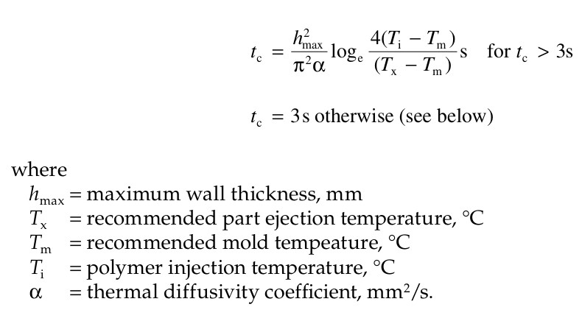
LANGKAH MEMBACA REFERENSI KALPAKJIAN - MILLING

1. Operasi yang ingin digunakan?

2. Untuk operasi tersebut, perhatikan diameter tools (maximum width of cut) yang digunakan -> untuk pengulangan proses

3. Proses roughing atau finishing? Ingat semua milling harus ada proses finishing (kecuali dinyatakan sebaliknya).

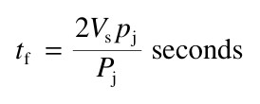
4. Untuk operasi tersebut, perhatikan maksimum depth of cut -> untuk pengulangan proses

5. Material apa yang digunakan? Untuk stainless steel, gunakan 'Carbon steel up to 63 kgf/mm2'

6. Lihat cutting speed dan feed rate yang direkomendasikan.

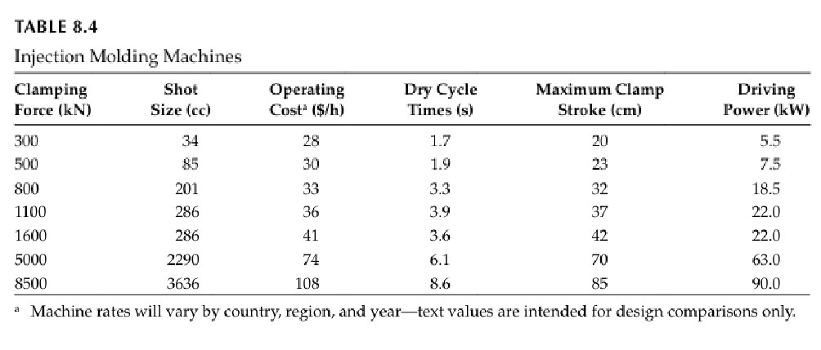

 |  |  |  |  |  |  |  |  |  |  |  |  |  |  |  |  |  |  | PUNCHING/BLANKING

LANGKAH MEMBACA REFERENSI KALPAKJIAN - DRILLING

1. Berapa diameter drilling yang diinginkan?

2. Material apa yang digunakan?

3. Lihat cutting speed dan feed yang direkomendasikan (feed, bukan feed rate)
(cutting speed > feed)

4. Gunakan interpolasi apabila diperlukan (misal: ketika diameter drill 8 mm)

5. Lihat cooling/lubricant agents yang direkomendasikan bila diperlukan

LANGKAH MEMBACA REFERENSI KALPAKJIAN - TURNING
1. Berapa feed yang ingin digunakan? (Pertimbangkan trade off-nya)

2. Material apa yang digunakan?

3. Cutting tool apa yang digunakan? (Pertimbangkan trade off HSS dan TCT)

4. Lihat cutting speed yang direkomendasikan

